상품제안서
스텐 사혈기 / 시침기 | 상품코드: S29932

 |  |  |  |  |  |  | 02-713-8555 | www.synergygift.co.kr
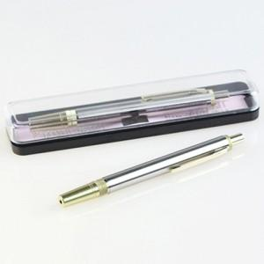

【상세/제작정보】 | <p>실크인쇄는 케이스에 가능합니다.</p><p>레이저인쇄는 시침기에 각인</p>

【인쇄/포장옵션】 | 실크, 레이저 / 비규격미포장

【공급단가】 | 수량 | 100~ | 300~ | 500~ | 1,000~ | 3,000~
*VAT별도 | 단가 | 5,400원 | 5,200원 | 5,000원 | 4,800원 | 4,680원

【상품 URL】 | https://www.synergygift.co.kr:443/src/goods_detail.php?gdno=29932

